C VI-1-Aqua 2017 SH

Statistisches Amt
für Hamburg und Schleswig-Holstein

 |  | STATISTISCHE BERICHTE
 |  | Kennziffer: C V I 1 - Aquakulturstatistik 2017

Die Aquakulturen in Schleswig-Holstein
 | Ergebnis der Aquakulturstatistik 2017

 |  |  | Herausgegeben am: 2. Oktober 2018

Vorbemerkung + Ergebnisse (S.4)
Vorbemerkung und Ergebnisse
Aquakultur befasst sich mit kontrollierter Aufzucht von im Wasser lebenden Organismen, insbesondere Fischen, Muscheln, Krebsen und Algen. Sie gewinnt besonders wegen der Überfischung von Gewässern zunehmend an Bedeutung.
Im Jahr 2017 sind in Schleswig-Holstein 13 266 t Fisch, Krebstiere, Weichtiere, Algen bzw. sonstige aquatische Organismen und Rogen bzw. Kaviar in Aquakulturen produziert worden. In Anlagen in Nord- und Ostsee erzeugten 7 Aquakulturbetriebe 13 039 t Muscheln und damit die Hälfte der deutschen Produktion, die andere Hälfte stammte aus Niedersachsen (vgl. Abb.2). Weiterhin erzeugten 22 Aquakulturbetriebe 222 t Fisch. Die häufigsten in Schleswig-Holstein gehaltenen Fischarten waren Karpfen ( 17 Betriebe erzeugten 62 t) und Schleie (9 Betriebe mit 5 t). In geringeren Mengen wurden auch Hechte, Bachforellen, Regenborgen- und Lachsforelle, Zander, Aale sowie Welse zu Speisezwecken gehalten (vgl. Abb. 5 u. 6). Darüber hinaus erzeugten einzelne Betriebe Krebstiere, Rogen bzw. Kaviar und Algen bzw. sonstige aquatische Organismen (vgl. Abb. 7).

Herausgegeben am: 2. Oktober 2018
zurück zum Inhalt

Abb.1 (S.19)
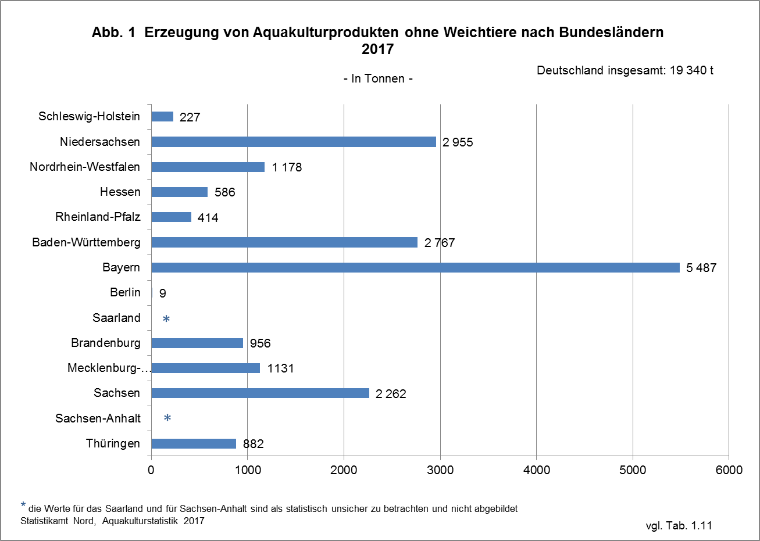

Herausgegeben am: 2. Oktober 2018
zurück zum Inhalt

Abb.2 (S.20)
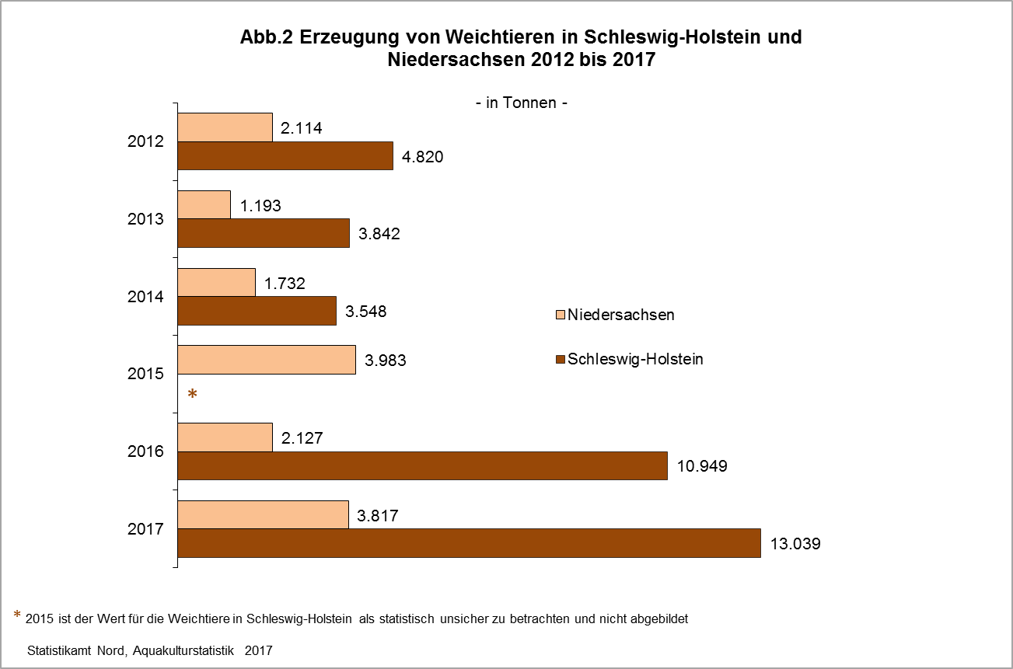

Herausgegeben am: 2. Oktober 2018
zurück zum Inhalt

Abb.3 (S.21)
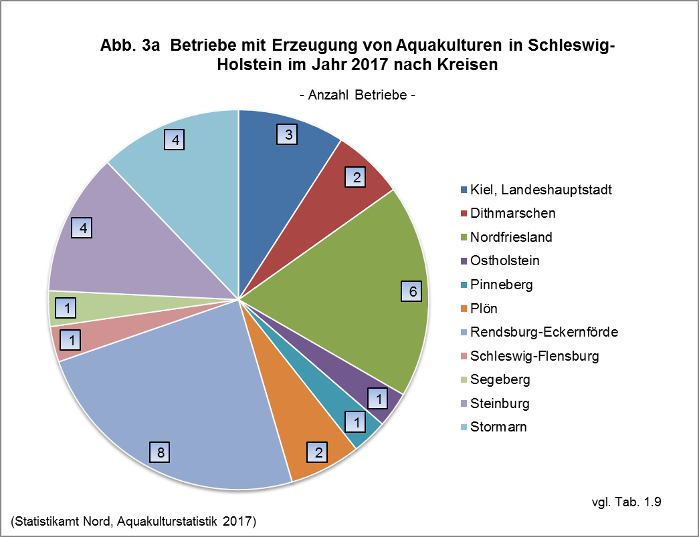

Herausgegeben am:2. Oktober 2018
zurück zum Inhalt

Abb.4 (S.22)
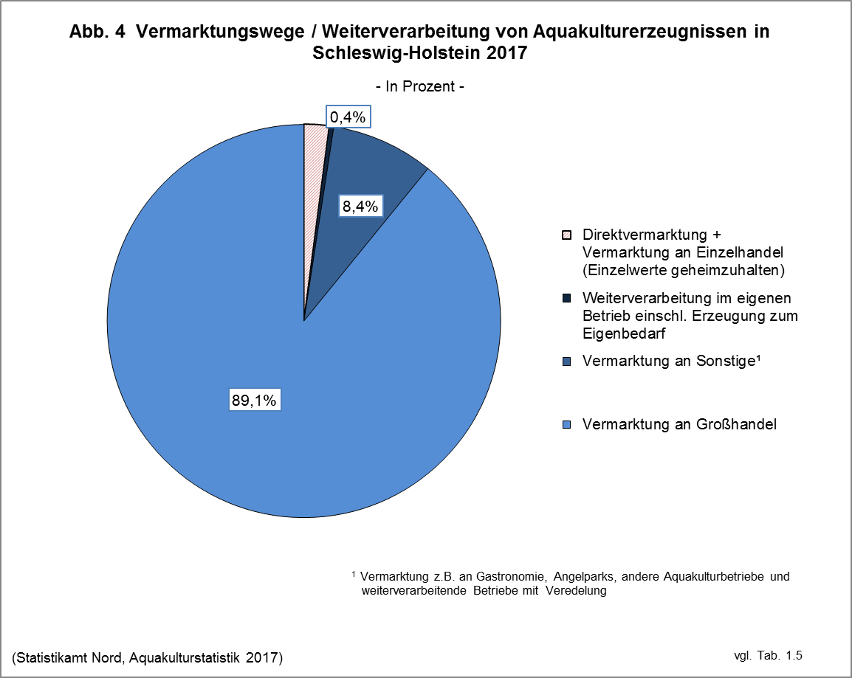

Herausgegeben am: 2. Oktober 2018
zurück zum Inhalt

Abb.5 (S.23)
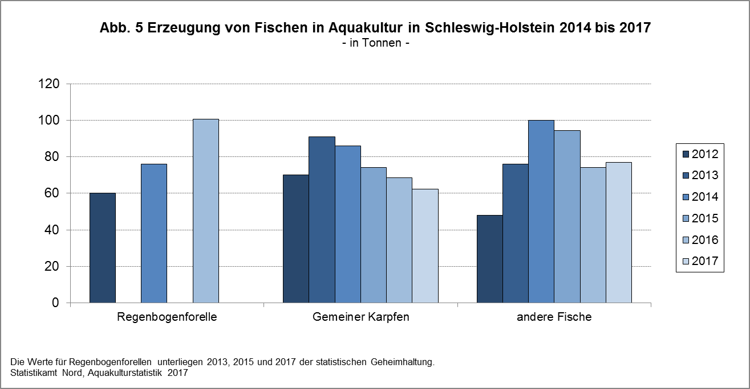

Herausgegeben am:2. Oktober 2018
zurück zum Inhalt

Abb.6 (S.24)
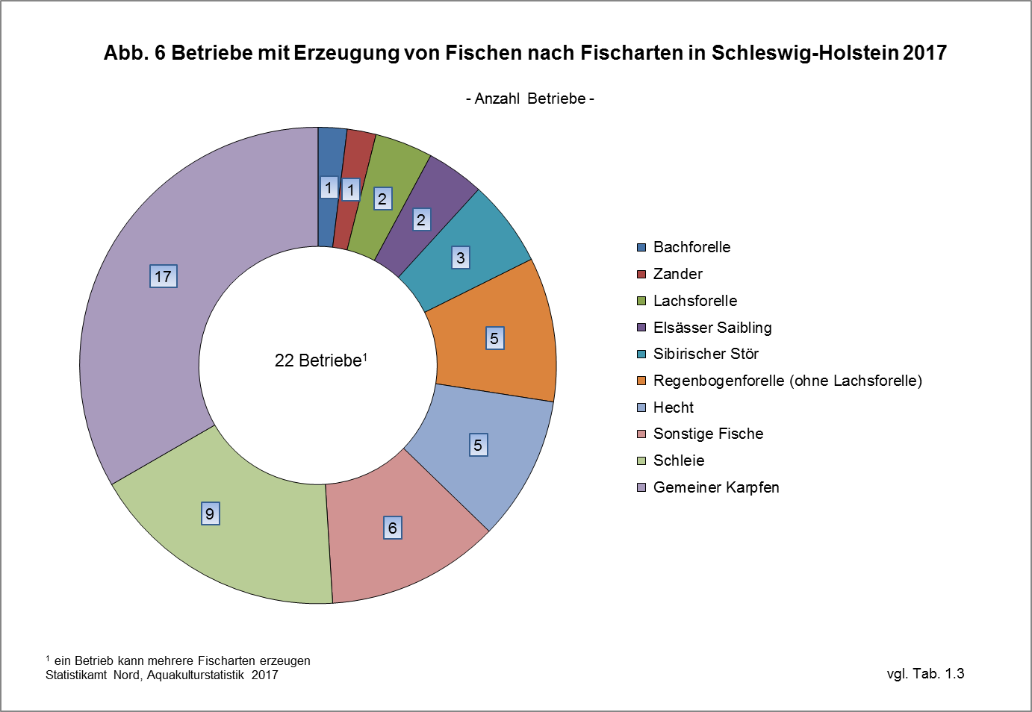

Herausgegeben am: 2. Oktober 2018
zurück zum Inhalt

Abb.7 (S.25)
Abb. 7 Betriebe mit Erzeugung von Aquakulturprodukten nach Gattung in Schleswig-Holstein und Deutschland 2017 - Anzahl Betriebe -
 | Schleswig-Holstein | Deutschland
Fischen | 22 | 2684
Krebstieren | 2 | 29
Weichtieren | 7 | 11
Rogen/Kaviar | 3 | 33
Algen und sonstige aquatische Organismen | 2 | 2

Herausgegeben am: 2. Oktober 2018
zurück zum Inhalt

Methode+Rechtsgrundlagen (S.26)
Anmerkungen zur Methode
Als Grundgesamtheit dient das Fischseuchenregister. In der Erhebung wurden alle Betriebe angeschrieben, die gemäß den Bestimmungen der Fischseuchenverordnung bereits eine Genehmigung oder Registrierung besaßen oder einen Antrag hierauf gestellt hatten. Darüber hinaus wurden keine weiteren Betriebe befragt, so dass die Daten als Untergrenze aufzufassen sind.
Den Auskunftspflichtigen wurde der Zugang zum Online-Erhebungsbogen postalisch zugestellt. Die erhobenen Daten wurden in das gemeinsame Aufbereitungs- und Plausibilisierungsprogramm des Bundes und der Länder übertragen.
Der vorliegende statistische Bericht enthält die endgültigen Ergebnisse der Aquakulturstatistik für den Erhebungsbereich Aquakultur erzeugender Betriebe. Die Erhebung über die Aquakulturerzeugung wird bundesweit jährlich, beginnend mit dem Jahr 2012 für das Berichtsjahr 2011, als Totalerhebung bei allen Betrieben, die im Fischseuchenregister gemeldet sind und die Aquakultur im Sinne von Artikel 2 Absatz 1 Buchstabe b der Verordnung (EG) Nr. 762/2008 der EU-Verordnung betreiben, durchgeführt. Zusätzlich werden dreijährlich, ebenfalls beginnend mit dem Jahr 2012 für das Berichtsjahr 2011, Angaben zur Struktur der Aquakulturbetriebe erfragt. Ziel der Erhebung ist die Gewinnung umfassender, aktueller, wirklichkeitsgetreuer und zuverlässiger statistischer Informationen über die Erzeugung in Aquakulturbetrieben sowie über deren Struktur.
Rechtsgrundlagen
Agrarstatistikgesetz (AgrStatG) in der Fassung der Bekanntmachung vom 17. Dezember 2009 (BGBl. I S. 3886), das zuletzt durch Artikel 1 des Gesetzes vom 5. Dezember 2014 ( BGBl. l S. 1975 ) geändert worden ist.
Erhoben werden die Angaben zu § 68 b Absatz 2 Nummer 1 Buchstabe a bis c sowie Nummer 2 AgrStatG.
Verordnung ( EG ) Nr. 762/2008 des Europäischen Parlaments und des Rates vom 9. Juli 2008 über die Vorlage von Aquakulturstatistiken durch die Mitgliedstaaten und zur Aufhebung der Verordnung ( EG ) Nr. 788/96 des Rates ( ABl. L 218 vom 13.8.2008, S. 1).
Bundesstatistikgesetz ( BStatG ) vom 22. Januar 1987 ( BGBl. I S. 462, 565 ), das zuletzt durch Artikel 13 des Gesetzes vom 25. Juli 2013 ( BGBl. I S. 2749 ) geändert worden ist.
Fischseuchenverordnung (FischSeuchV) vom 24. November 2008 (BGBl. I S. 2315), zuletzt geändert durch Artikel 7 der Verordnung vom 3. Mai 2016 (BGBl. I S. 1057)

Herausgegeben am:2. Oktober 2018
zurück zum Inhalt

Erläuterungen (S.27)
Erläuterungen
Aquakultur
Kontrollierte Aufzucht von Fischen, Muscheln, Krebsen, Algen und anderen aquatischen Organismen in Süß- oder Salzwasser.
Erzeugungsmenge
Gesamtmenge der im Berichtsjahr in der Aquakultur erzeugten, marktreifen Organismen der vorgenannten Arten. Dabei ist für die erzeugte Menge das Endgewicht, nicht jedoch der Zuwachs ausschlaggebend. Für Fische, Weichtiere, Krebstiere und andere aquatische Organismen ist dabei das Lebendgewichtäquivalent des Produkts (inkl. Schalen bei Schalentieren) anzugeben, für Wasserpflanzen das Nassgewicht.
Haltungsformen
Becken und Fließkanäle einschließlich Forellenteiche
Hierzu gehören:
– Anlagen ohne Kreislaufführung, die vom Wasser kontinuierlich durchflossen werden (Durchflussanlagen) und
– Anlagen mit einer Frischwasserzufuhr von mehr als zwanzig Prozent des für die Tierhaltung verwendeten Anlagenvolumens (Teilkreislaufanlagen)
Gehege
Gehege sind Ein- oder Umzäunungen größerer Areale in freien Gewässern durch Netze oder andere wasserdurchlässige Barrieren, die von der Wasseroberfläche bis zum Gewässerboden reichen. Abgegrenzt sind im Allgemeinen große Wassermengen, wie beispielsweise bei Absperrung eines Teils eines Sees oder von Meeresbuchten zur Nutzung für die Aquakultur.
Kreislaufanlagen
Aquakulturanlagen mit Kreislaufführung und einer täglichen Frischwasserzufuhr von weniger als zwanzig Prozent des für die Tierhaltung verwendeten Anlagenvolumens.
Netzgehege (Netzkäfige)
Netzgehege bestehen aus Netzen oder ähnlichen durchlässigen Materialien. Sie sind in freien Gewässern an einem an der Wasseroberfläche schwimmenden Trägersystem aufgehängt oder am Gewässerboden verankert, lassen aber in allen Fällen einen Wasseraustausch von unten zu.
Teiche (ohne Forellenteiche)
Teiche sind verhältnismäßig seichte, stehende Gewässer, die zumeist künstlich angelegt sind. Die Bezeichnung kann sich aber auch auf natürliche Teiche oder Weiher beziehen. Ein möglicher Wasseraustausch beschränkt sich im Wesentlichen auf die Zeiträume zur Anlagenfüllung und auf den Abfischvorgang.
noch: Erläuterungen
Ökologische Erzeugung
Erzeugung in Betrieben, die nach den Vorschriften der Verordnung (EG) Nr. 834/2007 des Rates vom 28. Juni 2007 über die ökologische/biologische Produktion und die Kennzeichnung von ökologischen / biologischen Erzeugnissen (ABl. L 189 vom 20.7.2007, S. 1) wirtschaften .
Salzwasser
Wasser mit merklichem Salzgehalt. Dabei kann es sich um Wasser handeln, dessen Salzgehalt konstant hoch ist (z.B. Meerwasser) oder dessen Salzgehalt zwar merklich, aber nicht konstant hoch ist (z.B. Brackwasser). Der Salzgehalt kann aufgrund des Zuflusses von Süß- oder Meerwasser periodischen Schwankungen unterliegen.
Süßwasser
Wasser, dessen Salzgehalt ständig unerheblich ist.
Vermarktungswege
Direktvermarktung
Vermarktung direkt an den Endverbraucher durch z.B. Verkauf ab Hof, eigenes Ladengeschäft oder Fischstand auf dem Wochenmarkt. Die Abgabe an ausgelagerte, rechtlich selbständige Betriebsteile fällt unter Vermarktung an Einzelhändler.
Einzelhandel
Vermarktung an Einzelhändler, die die Ware üblicherweise direkt an den Endverbraucher verkaufen.
Großhandel
Vermarktung an Wieder- oder Weiterverkäufer.
Sonstige Vermarktung
Hierunter fallen zum Beispiel:
– Direktabgabe an Restaurants und sonstige Gastronomiebetriebe, auch dann, wenn sie zum Unternehmen gehören, aber rechtlich selbständig sind.
– Handel mit Angelparks oder anderen Aquakulturbetrieben.
– Vermarktung an weiterverarbeitende Betriebe zur Veredelung.
Krebstiere
Garnelen und Edelkrebse
Weichtiere
Austern und Muscheln

Herausgegeben am: XXX 2016

zurück zum Inhalt

 | zurück zum Inhalt

